상품제안서
SP 투명 키캡 키링(1구~9구) | 상품코드: F32942

 |  |  |  |  |  |  | 02-412-0044 | www.easy1.co.kr
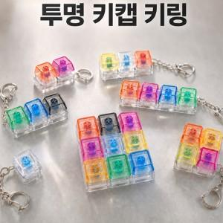

【상세/제작정보】 | <span style="font-size: 18pt;">인쇄는 별도 문의</span>

【인쇄/포장옵션】 | 풀칼라, 컬러필름인쇄 / OPP(비닐)

【공급단가】 | 수량 | 500~ | 1,000~ | 3,000~ | 5,000~ | 10,000~
*VAT별도 | 1구 | 1,250원 | 1,230원 | 1,200원 | 1,170원 | 1,150원
 | 2구 | 1,500원 | 1,470원 | 1,440원 | 1,400원 | 1,380원
 | 3구 | 1,750원 | 1,720원 | 1,680원 | 1,630원 | 1,610원
 | 4구(ㅣ형ㅁ형) | 2,120원 | 2,090원 | 2,040원 | 1,980원 | 1,950원

【상품 URL】 | https://dev.easy1.co.kr:443/src/goods_detail.php?gdno=32942

